피벗테이블1
과일 판매 현황
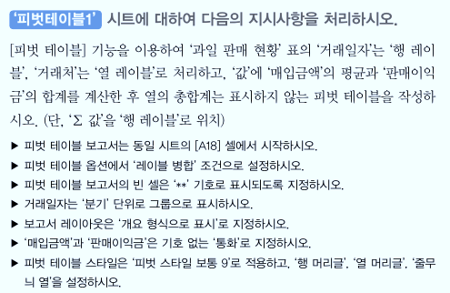
거래일자 | 거래처 | 품목 | 매입수량 | 매입금액 | 판매수량 | 판매이익금
2021-05-01 | 강남상회 | 포도 | 150 | 150,000 | 145 | 290,000
2021-05-10 | 강북상회 | 사과 | 250 | 300,000 | 240 | 600,000
2021-05-11 | 강동상회 | 포도 | 180 | 270,000 | 168 | 504,000
2021-05-15 | 강서상회 | 포도 | 145 | 145,000 | 135 | 270,000
2021-05-28 | 강남상회 | 포도 | 160 | 160,000 | 125 | 250,000
2021-06-01 | 강북상회 | 사과 | 150 | 225,000 | 134 | 335,000
2021-06-02 | 강동상회 | 사과 | 155 | 310,000 | 145 | 435,000
2021-06-12 | 강서상회 | 사과 | 180 | 270,000 | 175 | 350,000
2021-07-01 | 강남상회 | 포도 | 160 | 320,000 | 160 | 320,000
2021-07-08 | 강북상회 | 사과 | 170 | 255,000 | 170 | 425,000
2021-07-10 | 강동상회 | 포도 | 180 | 360,000 | 175 | 525,000

피벗테이블3
하반기 지점별 매출 현황

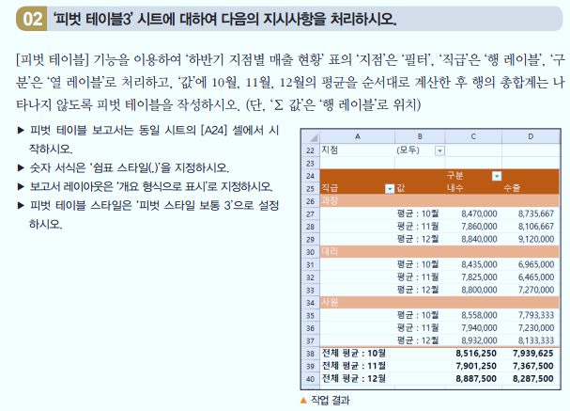
지점 | 사원명 | 직급 | 구분 | 10월 | 11월 | 12월 | 총계
경기 | 김양희 | 사원 | 내수 | 8,960,000 | 8,310,000 | 9,350,000 | 26,620,000
경기 | 강선미 | 대리 | 수출 | 7,420,000 | 6,890,000 | 7,750,000 | 22,060,000
경기 | 안미리 | 과장 | 내수 | 8,470,000 | 7,860,000 | 8,840,000 | 25,170,000
경기 | 정혜원 | 대리 | 수출 | 6,510,000 | 6,040,000 | 6,790,000 | 19,340,000
경기 | 이정연 | 사원 | 내수 | 8,600,000 | 7,980,000 | 8,980,000 | 25,560,000
경기 | 정소영 | 과장 | 수출 | 8,690,000 | 8,060,000 | 9,070,000 | 25,820,000
경기 | 이송희 | 대리 | 내수 | 7,440,000 | 6,900,000 | 7,760,000 | 22,100,000
경기 | 이혜진 | 사원 | 수출 | 8,680,000 | 8,050,000 | 9,060,000 | 25,790,000
서울 | 김혜화 | 사원 | 내수 | 7,720,000 | 7,160,000 | 8,050,000 | 22,930,000
서울 | 권지은 | 과장 | 수출 | 8,390,000 | 7,790,000 | 8,760,000 | 24,940,000
서울 | 윤영희 | 대리 | 내수 | 9,430,000 | 8,750,000 | 9,840,000 | 28,020,000
서울 | 전혜연 | 사원 | 수출 | 7,520,000 | 6,980,000 | 7,850,000 | 22,350,000
서울 | 정진호 | 사원 | 내수 | 8,250,000 | 7,660,000 | 8,620,000 | 24,530,000
서울 | 한은미 | 과장 | 수출 | 9,127,000 | 8,470,000 | 9,530,000 | 27,127,000
서울 | 황은아 | 사원 | 내수 | 9,260,000 | 8,590,000 | 9,660,000 | 27,510,000
서울 | 임혜숙 | 사원 | 수출 | 7,180,000 | 6,660,000 | 7,490,000 | 21,330,000

